使い方
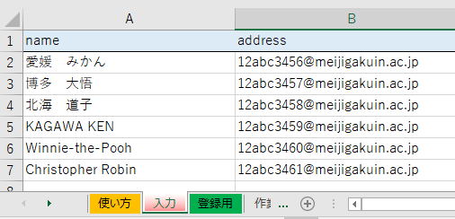
 | 【登録用フォーマット】 作成方法
 | MAILMNの「まとめて入会登録」に使用する形式に「メールアドレス」と「会員名」を合成します。 50件程度に分割して登録してください。
1 | 「入力」Sheetを開く

2 | 2行目以降に１行づつ入力

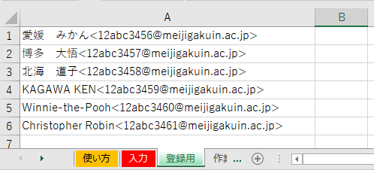
3 | 「登録用」Sheetを開く

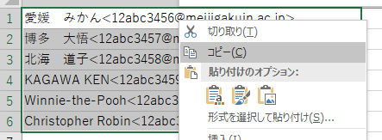
4 | 登録するセルを選択して、コピー

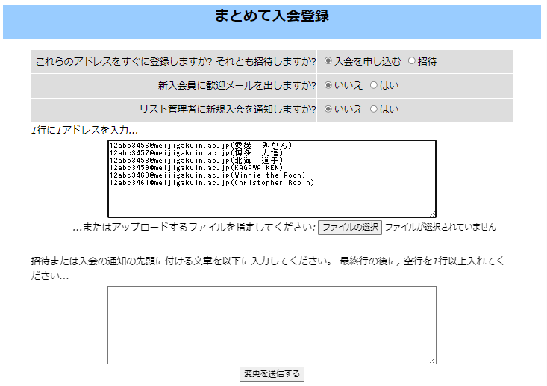
5 | MAILMNの管理用ページを開く
 | 「まとめて入会登録」の空欄に貼り付け

※ | 会員名には日本語も使えます
※ | 「ファイルをアップロード」する方法では、半角英数のみ

6 | 【変更を送信する】をクリック

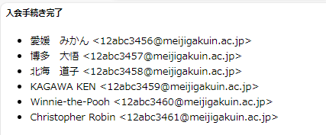
7 | 「入会手続き完了」が表示

 |  | 以上

